Титул
Кыргыз Республикасынын Улуттук статистика комитети |  |  | 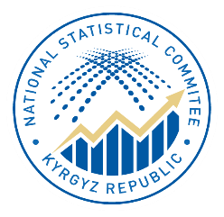 | Национальный статистический комитет Кыргызской Республики

 | Кыргыз Республикасындагы

 |  | баалар

 |  | Жылдык басылма

 |  |  | 2021-2025

 |  | Цены

 | в Кыргызской Республике

 |  | Годовая публикация

Контакты
Басылма 2025-жылдагы керектөө товарларынын жана кызмат көрсөтүүлөрдүн, өндүрүүчүлөрдүн продукцияларынын бааларынын жана тарифтеринин бир катар мурунку жылдарга салыштырмалуу деңгээли жана индекстери тууралуу маалыматтарды, ошондой эле кыскача методикалык түшүндүрмөлөрдү жана Кыргыз Республикасынын Улуттук статистика комитети тарабынан 2025-жылы жарыяланган басылмалардын тизмесин камтыйт. Жылына бир жолу чыгарылат. | Публикация содержит данные об уровне и индексах цен и тарифов на потребительские товары и услуги, продукцию производителей в 2025г. в сравнении с рядом предшествующих лет, а также краткие методологические пояснения и перечень публикаций, издаваемых Нацстаткомом Кыргызской Республики в 2025г. Выпускается 1 раз в год.

Басылманын электрондук версиясы да бар. | Имеется также электронная версия данной публикации.

Бул басылманын маалыматтарын жаңылоонун акыркы күнү: 2026-ж. 27-марты | Последний день обновления данных настоящей публикации:27 марта 2026г.

Шарттуу белгилер: | Условные обозначения:

- кубулуш болгон эмес; | - явление отсутствует;
... маалымат жок; | ... данных не имеется;
0,0 көрсөткүчтүн мааниси өлчөөнүн бирдигинен аз. | 0,0 значение показателя меньше единицы измерения
Жыйынтыктын кошулган суммалардан бир аз айырмачылыктары алардын тегеректелиши менен түшүндүрүлөт. | Незначительные расхождения итога от суммы слагаемых объясняются округлением данных.
Жылдык басылманын электрондук версиясы колдонуучулар үчүн Улутстаткомдун расмий сайтында https://www.stat.gov.kg/ru/publications/sbornik-ceny-v-kyrgyzskoj-respublike/ дареги боюнча жеткиликтүү, ошондой эле тиркелген QR коду менен да пайдаланууга болот. | Электронная версия годовой публикации доступна для пользователей на официальном сайте Нацстаткома по адресу https://www.stat.gov.kg/ru/publications/sbornik-ceny-v-kyrgyzskoj-respublike/, а также c использованием прилагаемого QR - кода.
Кыргыз Республикасынын Улуттук статистика комитети, 2026 интернет: www.stat.gov.kg email:nsc_mail@stat.gov.kg Тел.:996312) 625825; 324705 | Национальный статистический комитет Кыргызской Республики,2026 интернет: www.stat.gov.kg email:nsc_mail@stat.gov.kg Тел.:996312) 625825; 324705
 | 

график 3.14 (кырг.)
Мазмуну
3.14-график: Товарлардын жана кызмат көрсөтүүлөрдүн керектөө бааларынын индекси
(пайыз менен)

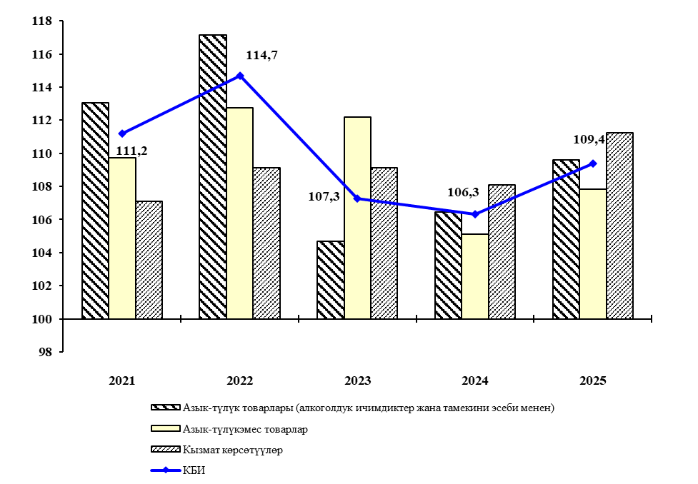
Мурунку жылдын декабрына карата
 | Азык-түлүк товарлары (алкоголдук ичимдиктер жана тамекини эсеби менен) | Азык-түлүкэмес товарлар | Кызмат көрсөтүүлөр | КБИ
2020 | 115.77069739 | 102.41144533 | 102.99991222 | 109.72212959
2021 | 113.04331776 | 109.73177616 | 107.10744697 | 111.17903216
2022 | 117.12836716 | 112.73076491 | 109.12802367 | 114.69768935
2023 | 104.66968306 | 112.17331353 | 109.11189783 | 107.27489813
2024 | 106.42959958 | 105.12583937 | 108.06980718 | 106.33304346

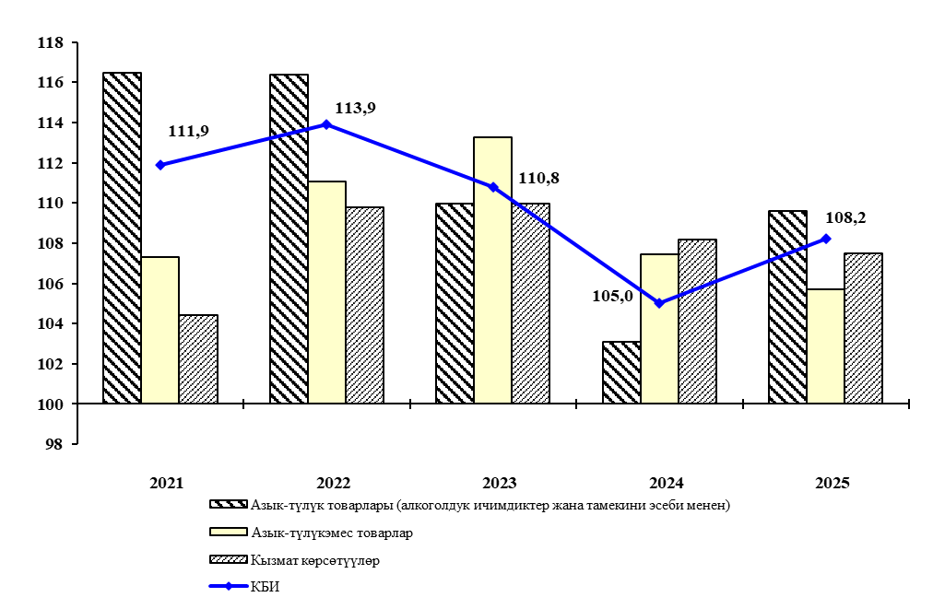
Мурунку жылга карата
 | Азык-түлүк товарлары (алкоголдук ичимдиктер жана тамекини эсеби менен) | Азык-түлүкэмес товарлар | Кызмат көрсөтүүлөр | КБИ
2020 | 110.58083193 | 101.67200018 | 101.0815352 | 106.32255417
2021 | 116.48025758 | 107.29674756 | 104.43788654 | 111.90503982
2022 | 116.36496868 | 111.06775574 | 109.77927703 | 113.92290932
2023 | 109.94235622 | 113.27266285 | 109.98246857 | 110.79900823
2024 | 103.11447254 | 107.43536441 | 108.18619584 | 105.02050908

график 3.14 (русс.)
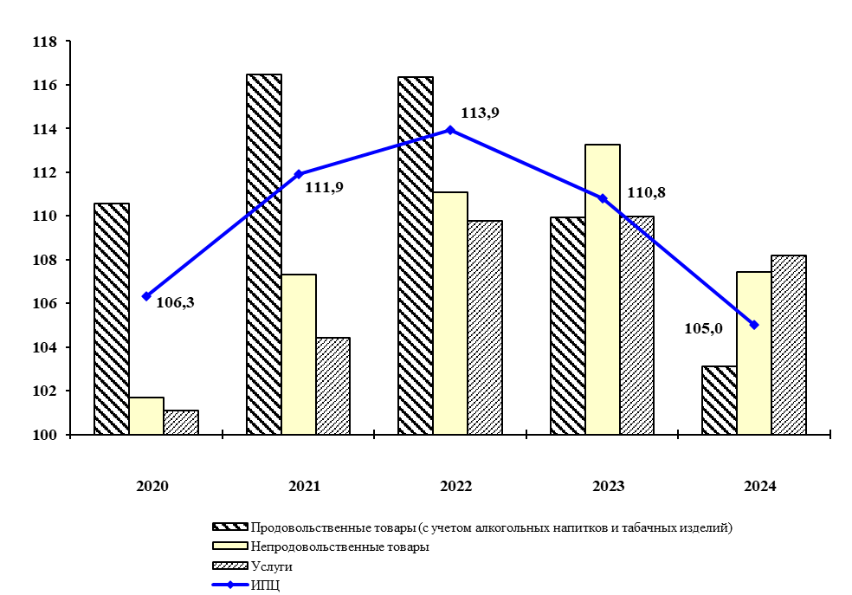
Содержание

График 3.14: Индекс потребительских цен на товары и услуги
(в процентах)
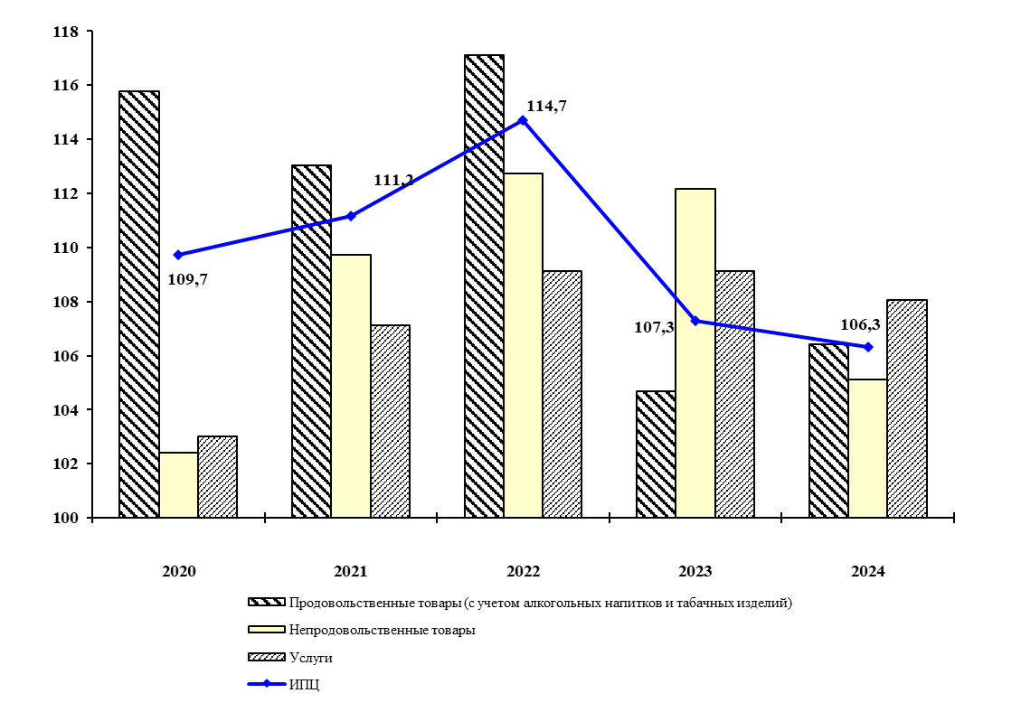
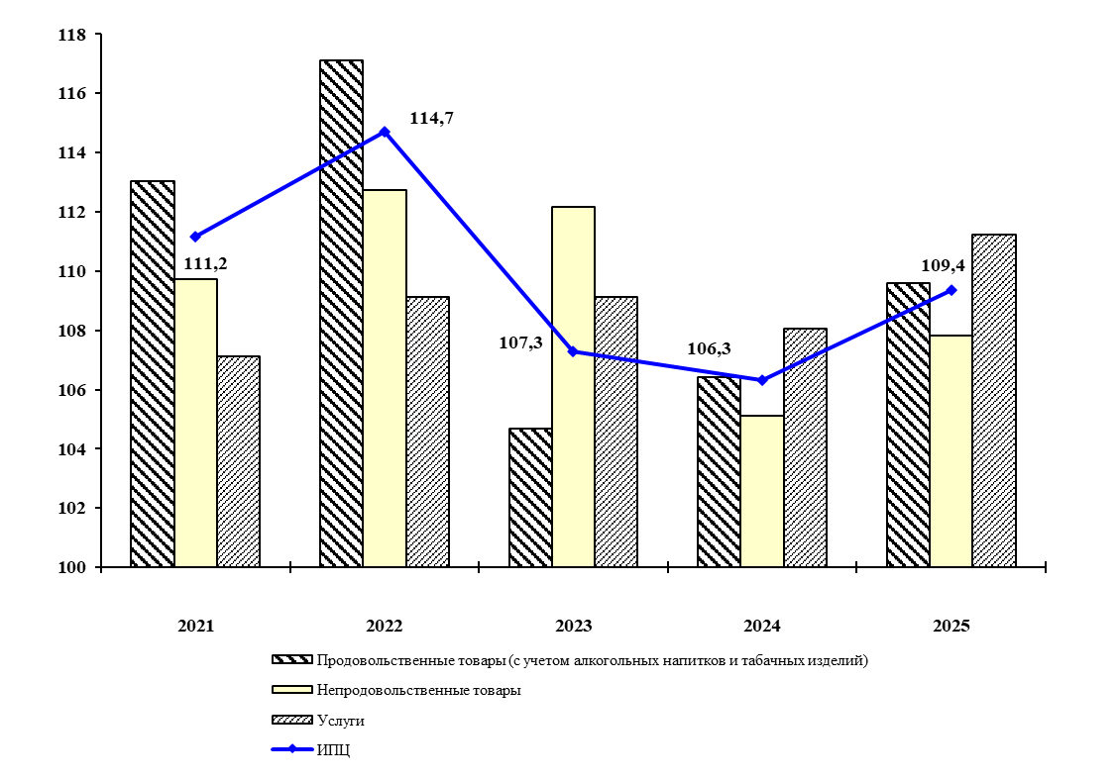
К декабрю предыдущего года

К предыдущему году

 | Продовольственные товары (с учетом алкогольных напитков и табачных изделий) | Непродовольственные товары | Услуги | ИПЦ
2021 | 116.48025758 | 107.29674756 | 104.43788654 | 111.90503982
2022 | 116.36496868 | 111.06775574 | 109.77927703 | 113.92290932
2023 | 109.94235622 | 113.27266285 | 109.98246857 | 110.79900823
2024 | 103.11447254 | 107.43536441 | 108.18619584 | 105.02050908
2025 | 109.60003204 | 105.7073591 | 107.47162064 | 108.21496013
К предыдущему году

график 6.2_6.3 (кырг.)
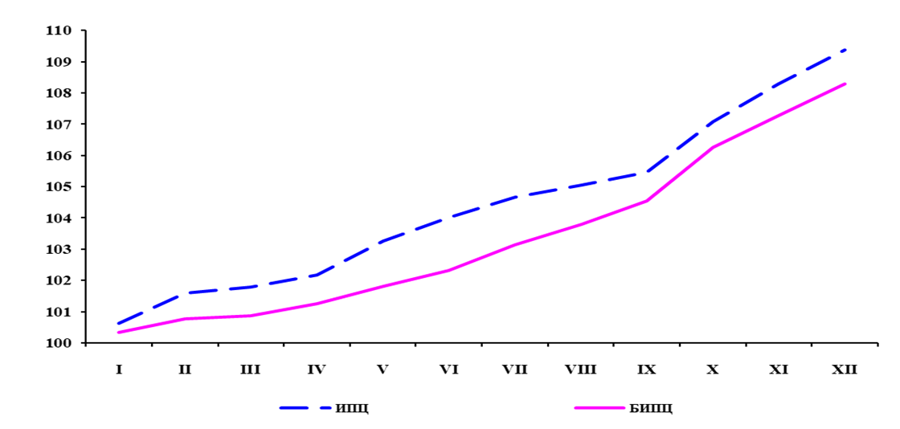
6.2-график: 2023-2025-жж. КБИ жана КББИ динамикасы
(пайыз менен мурунку айга карата)
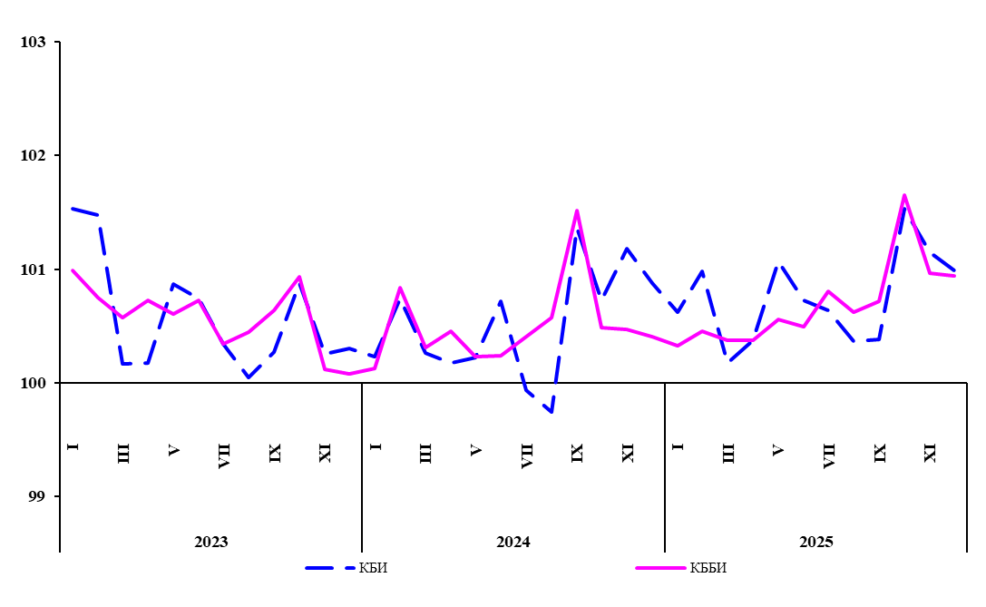
 | КБИ | КББИ
I | 100.97085552 | 100.94753128
II | 100.74425765 | 100.82574818
III | 103.24253294 | 103.23923465
IV | 102.01086673 | 101.96643058
V | 100.31794426 | 100.60720329
VI | 101.49395116 | 101.76866409
VII | 100.46473792 | 101.28062171
VIII | 100.76999298 | 101.3404544
IX | 100.18137857 | 100.75436832
X | 101.28417751 | 101.07090781
XI | 101.27777748 | 100.88464618
XII | 101.07105615 | 100.84858467
I | 101.5323713 | 100.98527439
II | 101.47495748 | 100.75064222
III | 100.16816994 | 100.57730898
IV | 100.17804177 | 100.72454805
V | 100.86582657 | 100.60467621
VI | 100.73931929 | 100.7222733
VII | 100.33846852 | 100.34426414
VIII | 100.0499651 | 100.44568333
IX | 100.27321277 | 100.63501759
X | 100.87749967 | 100.93067355
XI | 100.2545935 | 100.11655526
XII | 100.30473457 | 100.08246496
I | 100.23035062 | 100.12769434
II | 100.74166306 | 100.83577661
III | 100.26249117 | 100.30723533
IV | 100.17533443 | 100.45560221
V | 100.22244267 | 100.2294817
VI | 100.72008397 | 100.24045894
VII | 99.933201293 | 100.40750799
VIII | 99.739959723 | 100.5726709
IX | 101.36327307 | 101.51682754
X | 100.72392085 | 100.48790694
XI | 101.18045983 | 100.46968024
XII | 100.87664695 | 100.40467502

6.3-график: 2025ж. керектөө бааларынын базалык индекси
(пайыз менен мурунку жылдын декабрына карата)
 | КБИ | КББИ
I | 100.23035062 | 100.12769434
II | 100.9737221 | 100.9645382
III | 101.2387692 | 101.27473693
IV | 101.41627562 | 101.73614686
V | 101.64186869 | 101.9696127
VI | 102.37377549 | 102.21480775
VII | 102.30539113 | 102.63134126
VIII | 102.03935591 | 103.21908108
IX | 103.43043097 | 104.78473653
X | 104.17918542 | 105.29598853
XI | 105.40897886 | 105.79054299
XII | 106.33304346 | 106.21865089

график 6.2_6.3(русс.)
Содержание

График 6.2: Динамика ИПЦ И БИПЦ в 2023-2025гг.
(в процентах к предыдущему месяцу)
 | 100.97085552 | 100.94753128
 | 100.74425765 | 100.82574818
 | 103.24253294 | 103.23923465
 | 102.01086673 | 101.96643058
 | 100.31794426 | 100.60720329
 | 101.49395116 | 101.76866409
 | 100.46473792 | 101.28062171
 | 100.76999298 | 101.3404544
 | 100.18137857 | 100.75436832
 | 101.28417751 | 101.07090781
 | 101.27777748 | 100.88464618
 | 101.07105615 | 100.84858467
 | 101.5323713 | 100.98527439
 | 101.47495748 | 100.75064222
 | 100.16816994 | 100.57730898
 | 100.17804177 | 100.72454805
 | 100.86582657 | 100.60467621
 | 100.73931929 | 100.7222733
 | 100.33846852 | 100.34426414
 | 100.0499651 | 100.44568333
 | 100.27321277 | 100.63501759
 | 100.87749967 | 100.93067355
 | 100.2545935 | 100.11655526
 | 100.30473457 | 100.08246496
 | 100.23035062 | 100.12769434
 | 100.74166306 | 100.83577661
 | 100.26249117 | 100.30723533
 | 100.17533443 | 100.45560221
 | 100.22244267 | 100.2294817
 | 100.72008397 | 100.24045894
 | 99.933201293 | 100.40750799
 | 99.739959723 | 100.5726709
 | 101.36327307 | 101.51682754
 | 100.72392085 | 100.48790694
 | 101.18045983 | 100.46968024
 | 100.87664695 | 100.40467502

График 6.3: Базовый индекс потребительских цен в 2025г.
(в процентах к декабрю предыдущего года)
 | ИПЦ | БИПЦ
I | 100.23035062 | 100.12769434
II | 100.9737221 | 100.9645382
III | 101.2387692 | 101.27473693
IV | 101.41627562 | 101.73614686
V | 101.64186869 | 101.9696127
VI | 102.37377549 | 102.21480775
VII | 102.30539113 | 102.63134126
VIII | 102.03935591 | 103.21908108
IX | 103.43043097 | 104.78473653
X | 104.17918542 | 105.29598853
XI | 105.40897886 | 105.79054299
XII | 106.33304346 | 106.21865089

график 8.8 (кырг.)
Мазмуну
8.8-график: Өнөр жай продукциясын өндүрүүчүлөрдүн бааларынын индекси
(пайыз менен)

 | Тоо кен казуу өнөр жайы | Иштетүү өнөр жайы | Электр энергиясы, газ менен сууну өндүрүү жана бөлүштүү | Суу менен жабдуу, тазалоо, калдыктарды иштетүү жана кайра пайдалануучу чийки затты алуу | Өнөр жай-бардыгы
2021 | 92.74 | 106.54 | 102.35 | 101.99 | 104.94
2022 | 110.17 | 100.61 | 107.97 | 99.96 | 102.1
2023 | 113.91 | 115.69 | 114.88 | 134.25 | 115.47
2024 | 114.88 | 119.26 | 131.21 | 102.32 | 119.53
2025 | 126.74 | 128.42 | 91.74 | 142.83 | 124.35
Мурунку жылдын декабрына карата
 | Тоо кен казуу өнөр жайы | Иштетүү өнөр жайы | Электр энергиясы, газ менен сууну өндүрүү жана бөлүштүү | Суу менен жабдуу, тазалоо, калдыктарды иштетүү жана кайра пайдалануучу чийки затты алуу | Өнөр жай-бардыгы
2020 | 139.98 | 129.25 | 103.38 | 100.45 | 126.28
2021 | 92.74 | 106.54 | 102.35 | 101.99 | 104.94
2022 | 110.17 | 100.61 | 107.97 | 99.96 | 102.1
2023 | 113.91 | 115.69 | 114.88 | 134.25 | 115.47
2024 | 114.88 | 119.26 | 131.21 | 102.32 | 119.53

Мурунку жылга карата
 | Тоо кен казуу өнөр жайы | Иштетүү өнөр жайы | Электр энергиясы, газ менен сууну өндүрүү жана бөлүштүү | Суу менен жабдуу, тазалоо, калдыктарды иштетүү жана кайра пайдалануучу чийки затты алуу | Өнөр жай-бардыгы
2020 | 128.24 | 124.15 | 101.72 | 113.75 | 121.27
2021 | 107.42 | 113.15 | 102.62 | 101.69 | 111.48
2022 | 105.87 | 105.23 | 104.69 | 101.25 | 105.14
2023 | 112.5 | 108.46 | 114.59 | 121.06 | 109.33
2024 | 116.21 | 111.87 | 128.22 | 108.13 | 113.54

график 8.8 (русс.)
Содержание

График 8.8: Индекс цен производителей промышленной продукции
(в процентах)
К декабрю предыдущего года
 | 92.74 | 106.54 | 102.35 | 101.99 | 104.94
 | 110.17 | 100.61 | 107.97 | 99.96 | 102.1
 | 113.91 | 115.69 | 114.88 | 134.25 | 115.47
 | 114.88 | 119.26 | 131.21 | 102.32 | 119.53
 | 126.74 | 128.42 | 91.74 | 142.83 | 124.35
 | Добыча полезных ископаемых |  | Обрабатывающие производства |  | Обеспечение (снабжение) электроэнергией, газом, паром и кондиционированным воздухом |  | Водоснабжение, очистка, обработка отходов и получение вторичного сырья |  | Добыча полезных ископаемых |  | Обрабатывающие производства |  | Обеспечение (снабжение) электроэнергией, газом, паром и кондиционированным воздухом |  | Водоснабжение, очистка, обработка отходов и получение вторичного сырья |  | Промышленность - всего
2020 | 139.98 | 2020 | 129.25 | 2020 | 103.38 |  | 100.45 | 2021 | 92.74 | 2021 | 106.54 | 2021 | 102.35 |  | 101.99 | 2021 | 104.94
2021 | 92.74 | 2021 | 106.54 | 2021 | 102.35 |  | 101.99 | 2022 | 110.17 | 2022 | 100.61 | 2022 | 107.97 |  | 99.96 | 2022 | 102.1
2022 | 110.17 | 2022 | 100.61 | 2022 | 107.97 |  | 99.96 | 2023 | 113.91 | 2023 | 115.69 | 2023 | 114.88 |  | 134.25 | 2023 | 115.47
2023 | 113.91 | 2023 | 115.69 | 2023 | 114.88 |  | 134.25 | 2024 | 114.88 | 2024 | 119.26 | 2024 | 131.21 |  | 102.32 | 2024 | 119.53
2024 | 114.88 | 2024 | 119.26 | 2024 | 131.21 |  | 102.32 | 2025 | 126.74 | 2025 | 128.42 | 2025 | 91.74 |  | 142.83 | 2025 | 124.35

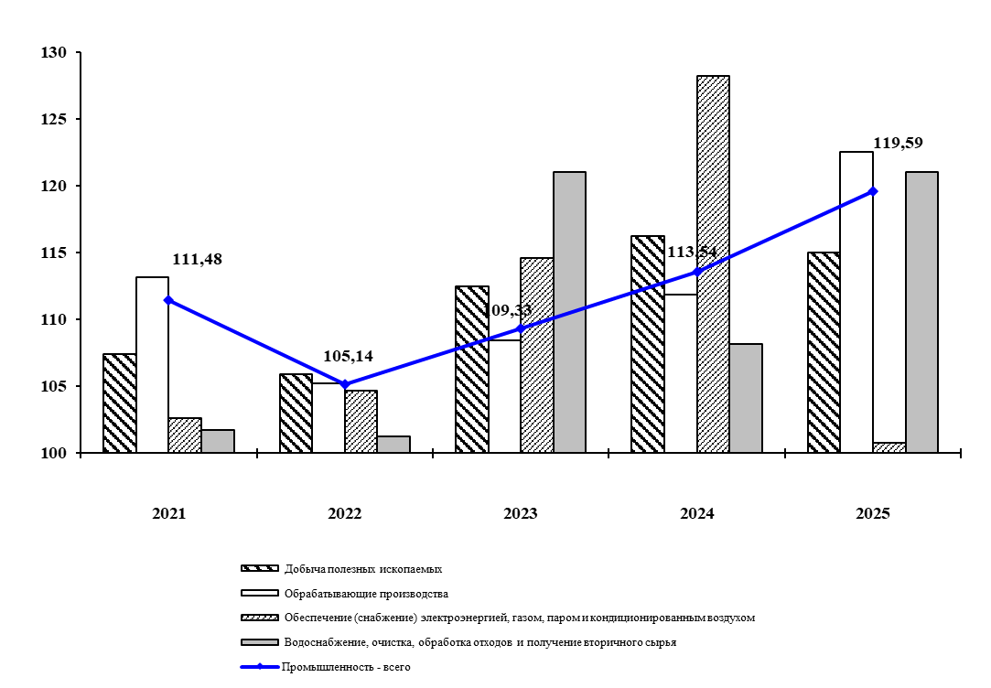

К предыдущему году

